Hoja 1
Nombre emisora | Frecuencia operación | Ancho de banda señal sin demodular (imagen medida) | Emisora cumple parametros de ancho de banda (SI/NO) | Emisora legalmente registrada (SI/NO) | señal L+R (SI/NO) | Pilot (SI/NO) | Señal L-R (SI/NO) | señal RBDS (SI/NO) | Imagen de evidencia señal demodulada
la exitosa | 89.1 Mhz | 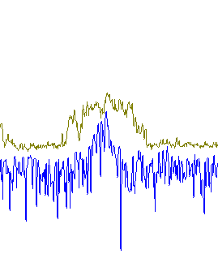 | NO | SI | NO | NO | NO | NO | 
W radio | 90.7 Mhz | 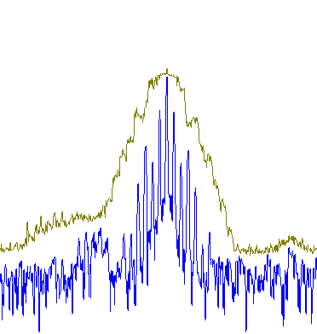 | NO | SI | SI | SI | SI | SI | 
Radio policia Nacional | 91.7 Mhz | 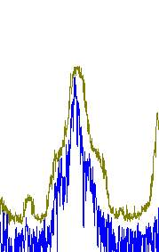 | NO | SI | SI | SI | SI | NO | 
Radio Nacional de Colombia | 92.3 Mhz |  | NO | SI | NO | SI | NO | NO | 
Colombia estereo | 92.9 Mhz | 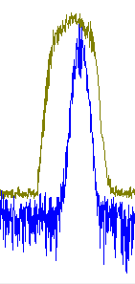 | NO | SI | NO | SI | NO | NO | 
La Brujula FM | 93.4 Mhz |  | SI | SI | NO | NO | NO |  NO
Tropicana | 95.7 Mhz | 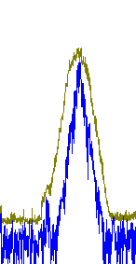 | NO | SI | SI | SI | SI | NO | 
Radio USTA | 96.2 Mhz | 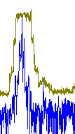 | NO | SI | SI | SI | NO | NO | 
UIS FM | 96.9 Mhz | 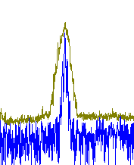 | NO | SI | SI | SI | SI | SI | 
La mega | 102.5 Mhz | 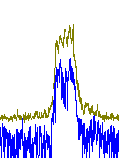 | SI | SI | SI | SI | SI | NO | 

